상품제안서
트리아이나 공기청정기 | 상품코드: F11060

 |  |  |  |  |  |  | 02-412-0044 | www.easy1.co.kr
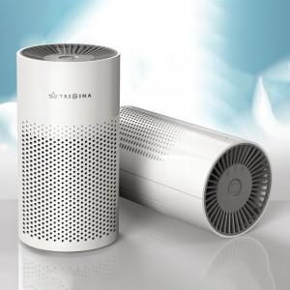

【상세/제작정보】 | 저소음 고성능 DC모터 장착! H13등급의 헤파 필터

【인쇄/포장옵션】 | 레이저 / 포장지포장

【공급단가】 | 수량 | 30~ | 50~ | 100~ | 500~ | 1,000~
*VAT별도 | 단가 | 34,360원 | 33,090원 | 31,810원 | 30,540원 | 29,780원

【상품 URL】 | http://www.easy1.co.kr/src/goods_detail.php?gdno=11060

